结构说明
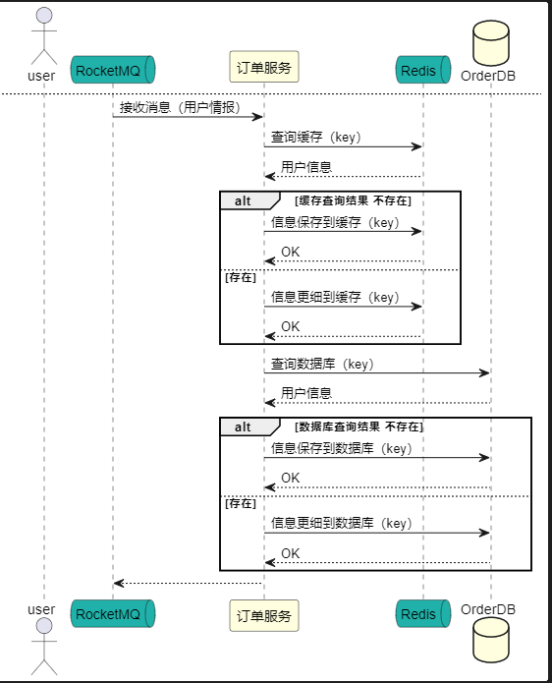
结构图
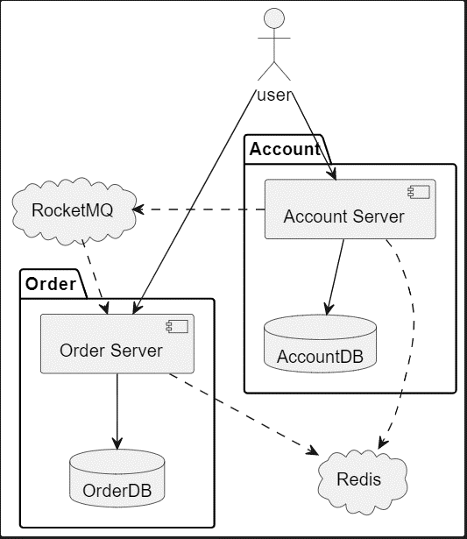

 | 结构说明
 | OrderServer 提供的接口
 |  | 用户信息的登录
 |  |  | 用户信息保存到OrderDB
 |  |  | 用户信息保存到Redis
 |  |  | 通过RocketMQ发布消息（用户信息）
 |  | 用户信息的更新
 |  |  | 用户信息保存到OrderDB
 |  |  | 用户信息更新到Redis
 |  |  | 通过RocketMQ发布消息（用户信息）

 | AccountServer 提供的接口
 |  | Order的创建
 |  |  | 用户信息的验证
 |  |  | 订单创建
 |  | 接收消息

流程说明
 |  | 用户信息的登录
 |  | 用户信息的更新
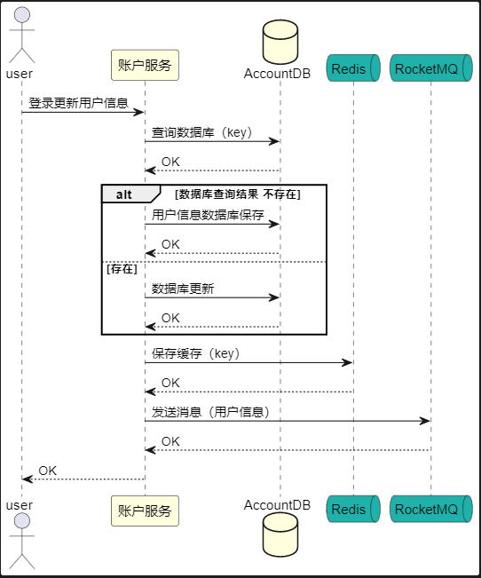

 |  | Order的创建
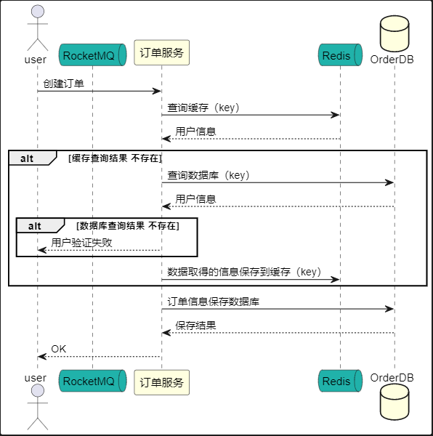

 |  | 接收消息

